东亚瑞晶苑
 | 中指数据 | 含供暖、物业
 | 小区名称
时间 | 时间 | 估价机构样本小区数据 | 样本数量 | 含物业费和取暖费
2022年一季度 | 2022-01-01 | 48.95 | 4 | 49.77 |  | 含物业费和取暖费
 | 2022-02-01 | 50.07 |  |  | 数据来源 | 平均月租金 | 结论
 | 2022-03-01 | 50.29 |  |  | 中指 | 50.91 | 52.06 | 税费 | 1.14
2022年二季度 | 2022-04-01 | -- | 3 | 50.28 | 城研中心 | -- |  | 物业费 | 1.5
 | 2022-05-01 | 49.86 |  |  | 市场数据 | 53.21 |  | 取暖费 | 2.5 | 30/年/平米
 | 2022-06-01 | 50.7 |  |  |  | 不含物业费和供暖费 | 46.92
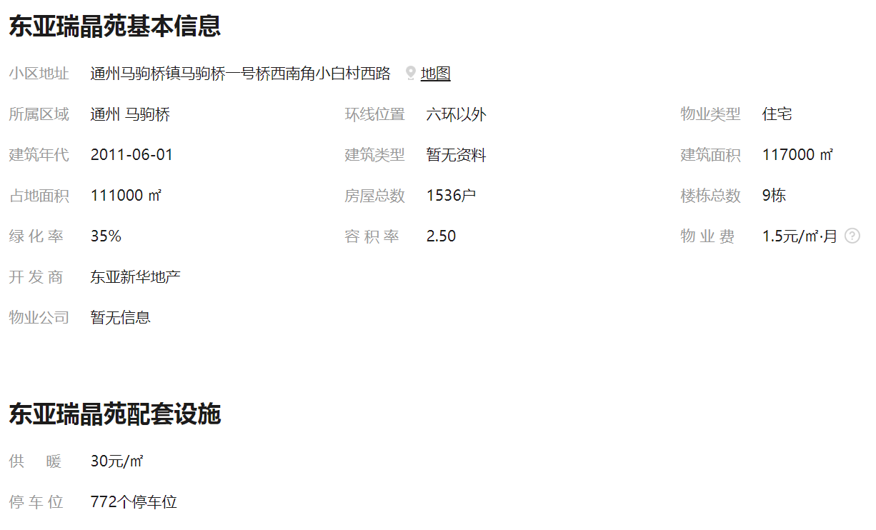
2022年三季度 | 2022-07-01 | 53.16 | 4 | 52.61
 | 2022-08-01 | 51.2
 | 2022-09-01 | 53.47
2022年第四季度 | 2022-10-01 | 51.77 | 3 | 50.97
 | 2022-11-01 | 50.41
 | 2022-12-01 | 50.72
平均月租金（元/平方米/月） |  |  |  | 50.91

 | 市场调查数据 | 含供暖、物业
时间 | 时间 | 平均租金单价 | 样本数量 | 含物业费和取暖费
2022年一季度 | 2022-01-01 | -- | 2 | 54.69
 | 2022-02-01 | 54.69
 | 2022-03-01 | --
2022年二季度 | 2022-04-01 | 54.12 | 3 | 54.87
 | 2022-05-01 | --
 | 2022-06-01 | 55.61
2022年三季度 | 2022-07-01 | -- | 4 | 50.63
 | 2022-08-01 | 51.25
 | 2022-09-01 | 50
2022年第四季度 | 2022-10-01 | -- | 2 | 52.63
 | 2022-11-01 | 52.63
 | 2022-12-01 | --
平均月租金（元/平方米/月） |  |  |  | 53.21

珠江逸景
 | 中指数据 | 含供暖、物业
 | 小区名称
时间 | 时间 | 估价机构样本小区数据 | 样本数量 | 含物业费和取暖费
2022年一季度 | 2022-01-01 | 43.52 | 4 | 45.33 |  | 含物业费和取暖费
 | 2022-02-01 | 44.93 |  |  | 数据来源 | 平均月租金 | 结论
 | 2022-03-01 | 47.53 |  |  | 中指 | 46.56 | 47.28 | 税费 | 1.01
2022年二季度 | 2022-04-01 | 45.63 | 3 | 46.49 | 城研中心 | -- |  | 物业费 | 2.48
 | 2022-05-01 | 46.45 |  |  | 市场数据 | 47.99 |  | 取暖费 | 2.5
 | 2022-06-01 | 47.38 |  |  |  | 不含物业费和供暖费 | 41.29
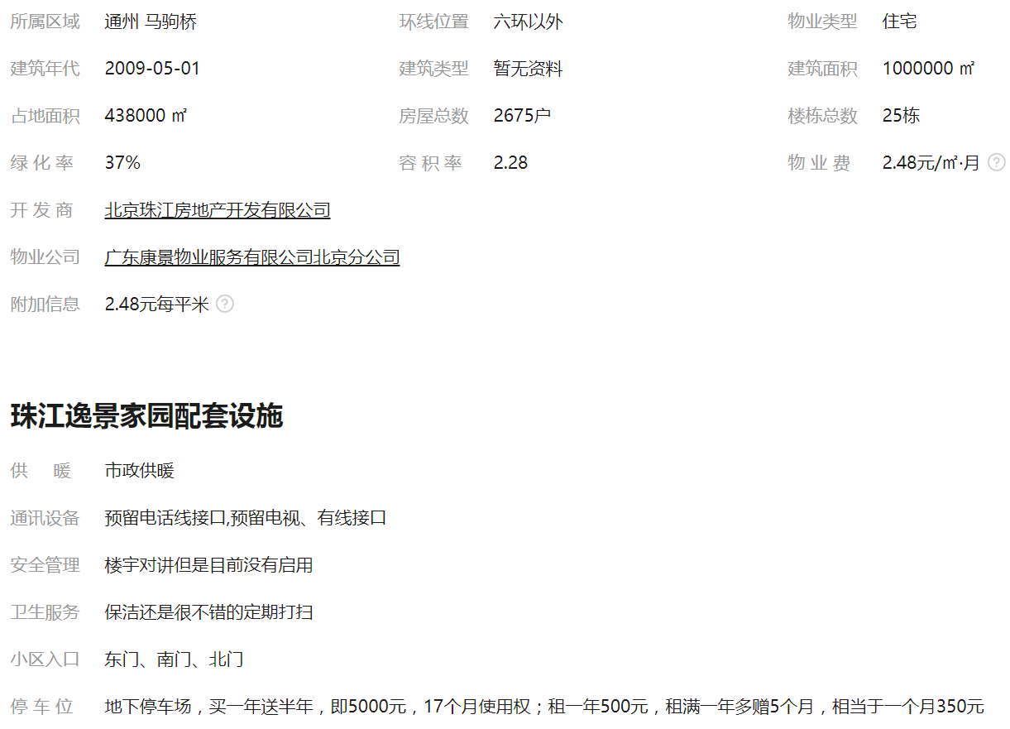
2022年三季度 | 2022-07-01 | 47.8 | 4 | 48.04
 | 2022-08-01 | 47.05
 | 2022-09-01 | 49.27
2022年第四季度 | 2022-10-01 | 46.66 | 3 | 46.39
 | 2022-11-01 | 46.27
 | 2022-12-01 | 46.23
平均月租金（元/平方米/月） |  |  |  | 46.56

 | 市场调查数据 | 含供暖、物业
时间 | 时间 | 平均租金单价 | 样本数量 | 含物业费和取暖费
2022年一季度 | 2022-01-01 | 47.15 | 5 | 47.03
 | 2022-02-01 | --
 | 2022-03-01 | 46.90
2022年二季度 | 2022-04-01 | 53.76 | 3 | 48.44
 | 2022-05-01 | 45.16
 | 2022-06-01 | 46.39
2022年三季度 | 2022-07-01 | 46.52 | 6 | 46.4
 | 2022-08-01 | 46.51
 | 2022-09-01 | 46.17
2022年第四季度 | 2022-10-01 | 47.49 | 11 | 50.08
 | 2022-11-01 | 43.95
 | 2022-12-01 | 58.8
平均月租金（元/平方米/月） |  |  |  | 47.99

合生世界村
 | 中指数据 | 含供暖、物业
 | 小区名称
时间 | 时间 | 估价机构样本小区数据 | 样本数量 | 含物业费和取暖费
2022年一季度 | 2022-01-01 | 46.27 | 4 | 46.37 |  | 含物业费和取暖费
 | 2022-02-01 | 46.94 |  |  | 数据来源 | 平均月租金 | 结论
 | 2022-03-01 | 45.91 |  |  | 中指 | 48.80 | 50.33 | 税费 | 1.08
2022年二季度 | 2022-04-01 | -- | 3 | 51.56 | 城研中心 | -- |  | 物业费 | 2.48
 | 2022-05-01 | 50.94 |  |  | 市场数据 | 51.86 |  | 取暖费 | 2.5
 | 2022-06-01 | 52.17 |  |  |  | 不含物业费和供暖费 | 44.27
2022年三季度 | 2022-07-01 | 50.34 | 4 | 50.15
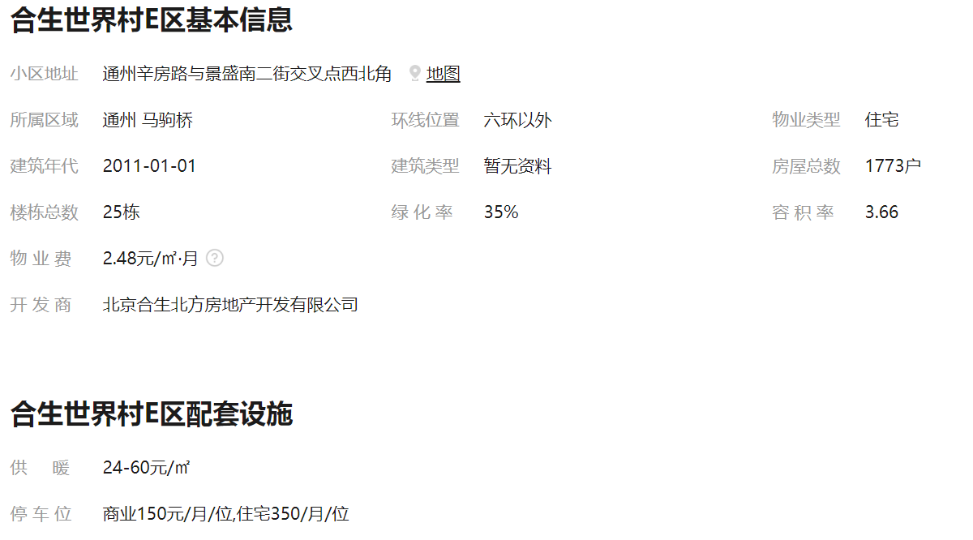
 | 2022-08-01 | 49.95
 | 2022-09-01 | --
2022年第四季度 | 2022-10-01 | -- | 3 | 47.13
 | 2022-11-01 | 47.15
 | 2022-12-01 | 47.1
平均月租金（元/平方米/月） |  |  |  | 48.80

 | 市场调查数据 | 含供暖、物业
时间 | 时间 | 平均租金单价 | 样本数量 | 含物业费和取暖费
2022年一季度 | 2022-01-01 | 56.67 | 6 | 56.39
 | 2022-02-01 | 56.36
 | 2022-03-01 | 56.14
2022年二季度 | 2022-04-01 | 53.33 | 5 | 53.66
 | 2022-05-01 | 56.02
 | 2022-06-01 | 51.62
2022年三季度 | 2022-07-01 | -- | 2 | 48.12
 | 2022-08-01 | 48.12
 | 2022-09-01 | --
2022年第四季度 | 2022-10-01 | 54.17 | 3 | 49.27
 | 2022-11-01 | 44.36
 | 2022-12-01 | --
平均月租金（元/平方米/月） |  |  |  | 51.86

